国民健康保険料
 | 78. 国民健康保険料（税）（１人当たり調定額）

 | 時点 2019(R1)年度（毎年） |  |  |  |  |  | 平 均 値 |  |  | 94,515
 | 単位 円，人 |  |  |  |  |  | 標準偏差 |  |  | 7,225
 | 市町村名 | 指標 | 順位 |  | 被保険者数 | 市町村名 | 指標 | 順位 |  | 被保険者数

 | 千葉県 | 94,959 |  | － | 1,394,030 | 八街市 | 94,920 |  | 25 | 21,106
 | 千葉市 | 101,489 |  | 10 | 194,250 | 印西市 | 93,702 |  | 28 | 4,941
 | 銚子市 | 108,316 |  | 2 | 17,987 | 白井市 | 97,949 |  | 18 | 20,227
 | 市川市 | 96,127 |  | 22 | 94,952 | 富里市 | 91,291 |  | 37 | 14,271
 | 船橋市 | 90,892 |  | 41 | 123,494 | 南房総市 | 103,463 |  | 7 | 13,571
 | 館山市 | 82,730 |  | 50 | 13,172 | 匝瑳市 | 105,776 |  | 3 | 19,456
 | 木更津市 | 97,935 |  | 19 | 29,095 | 香取市 | 94,511 |  | 27 | 5,851
 | 松戸市 | 97,828 |  | 20 | 106,927 | 山武市 | 98,684 |  | 15 | 3,505
 | 野田市 | 87,047 |  | 48 | 38,457 | いすみ市 | 89,917 |  | 43 | 1,939
 | 茂原市 | 95,457 |  | 23 | 21,221 | 大網白里市 | 89,867 |  | 44 | 3,710
 | 成田市 | 93,137 |  | 29 | 22,310 | 酒々井町 | 90,297 |  | 42 | 3,412
 | 佐倉市 | 89,416 |  | 45 | 29,377 | 栄町 | 98,274 |  | 17 | 2,061
 | 東金市 | 92,320 |  | 31 | 40,667 | 神崎町 | 102,197 |  | 8 | 2,203
 | 旭市 | 91,988 |  | 36 | 16,664 | 多古町 | 89,116 |  | 46 | 12,957
 | 習志野市 | 99,654 |  | 13 | 10,841 | 東庄町 | 79,614 |  | 53 | 4,752
 | 柏市 | 104,187 |  | 6 | 19,957 | 九十九里町 | 101,987 |  | 9 | 2,180
 | 勝浦市 | 99,658 |  | 12 | 30,166 | 芝山町 | 97,019 |  | 21 | 1,592
 | 市原市 | 98,568 |  | 16 | 88,799 | 横芝光町 | 104,441 |  | 5 | 4,353
 | 流山市 | 92,253 |  | 32 | 5,216 | 一宮町 | 94,729 |  | 26 | 4,161
 | 八千代市 | 99,103 |  | 14 | 62,960 | 睦沢町 | 92,236 |  | 33 | 13,859
 | 我孫子市 | 99,761 |  | 11 | 34,343 | 長生村 | 91,189 |  | 39 | 2,561
 | 鴨川市 | 105,664 |  | 4 | 37,019 | 白子町 | 76,664 |  | 54 | 2,509
 | 鎌ケ谷市 | 91,202 |  | 38 | 28,741 | 長柄町 | 80,089 |  | 52 | 11,509
 | 君津市 | 92,182 |  | 34 | 8,625 | 長南町 | 80,821 |  | 51 | 2,290
 | 富津市 | 92,424 |  | 30 | 24,663 | 大多喜町 | 86,411 |  | 49 | 11,573
 | 浦安市 | 95,281 |  | 24 | 18,825 | 御宿町 | 91,189 |  | 39 | 15,992
 | 四街道市 | 88,829 |  | 47 | 11,564 | 鋸南町 | 92,013 |  | 35 | 6,780
 | 袖ケ浦市 | 111,997 |  | 1 | 27,643

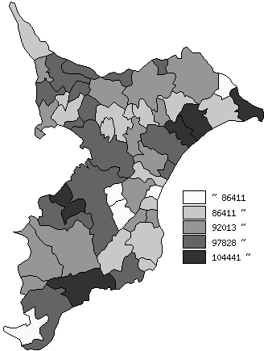
 | 千葉県の推移
 | 被保険者数(右軸) | 指標
平成27年度 | 1698545 | 95503
平成28年度 | 1614153 | 96549
平成29年度 | 1534275 | 98545
平成30年度 | 1460503 | 94422
令和元年度 | 1394030 | 94959

《摘 要》 ・資料出所 保険指導課

